3.1.5
Casper PRO, DM.DEDTBL459A
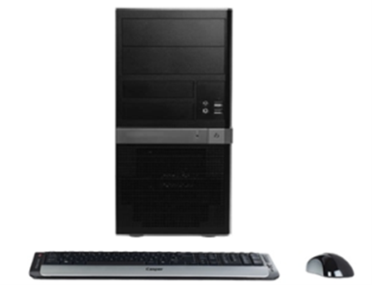
İşlemci | Intel® Core™ i5-4590, (işlemci hızı; 3.3Ghz, Intel Turbo Boost ile 3.7GHz, 6MB Intel Akıllı Bellek) işlemci
Chipset | Intel "H serisi" chipset anakart
Bellek | 8 GB DDR3
Harddisk | 500 GB SATA 7200Rpm
Optik Sürücü | DVD DUAL(DVD±R/RW)
Ekran Kartı | 1 GB (VGA, DVI, HDMI) Harici Ekran Kartı
Ekran | Yok
Ses | Tümleşik, HD audio, 1xAudio port (Line Out/Line In/Mic In)
Ethernet | Tümleşik, Gigabit Ethernet (10/100/1000)
Kasa | Casper Kurumsal M.Tower (0.7mm saç kalınlığı)
Güç Kaynağı | Enerji verimli güç kaynağı
İşletim Sistemi | Windows 8.1 Professional (64bit)
Diğer teknik özellikler | Wifi; Kablosuz bağlantı; 802.11 b/g/n
 | 4xUSB 2.0, 2xUSB 3.0, DVI, VGA, RJ45
Peşin fiyatı | 1075,-$+KDV

